1팀
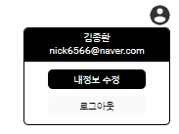
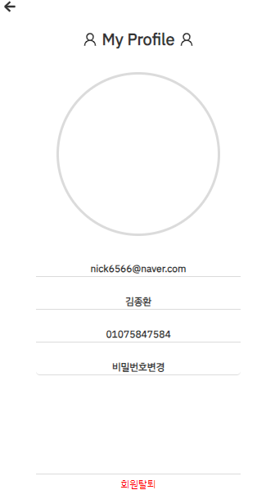
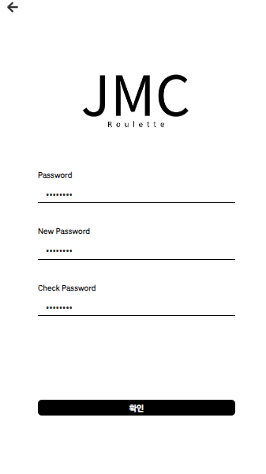
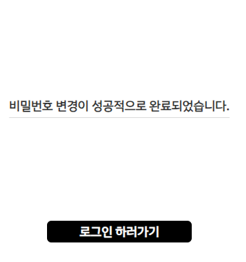
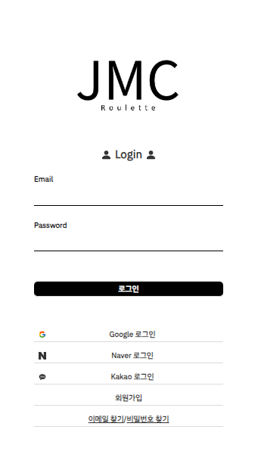
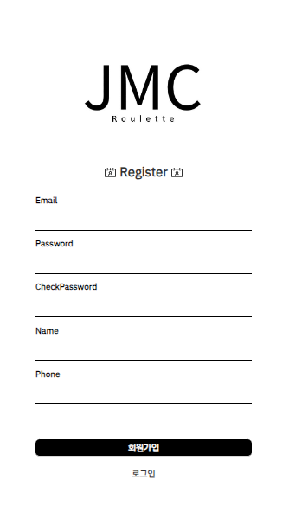
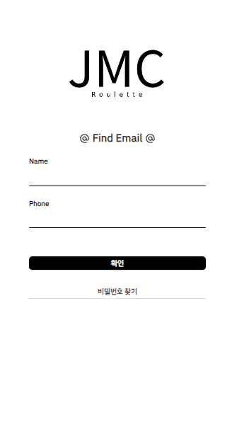
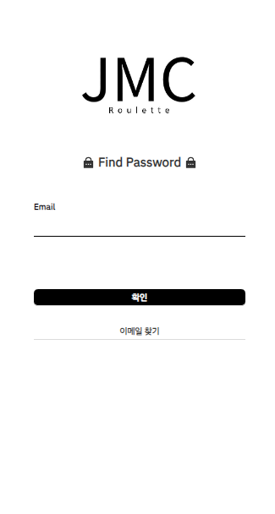
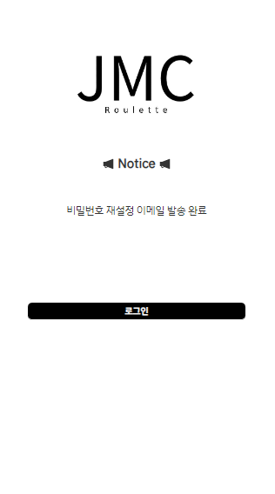
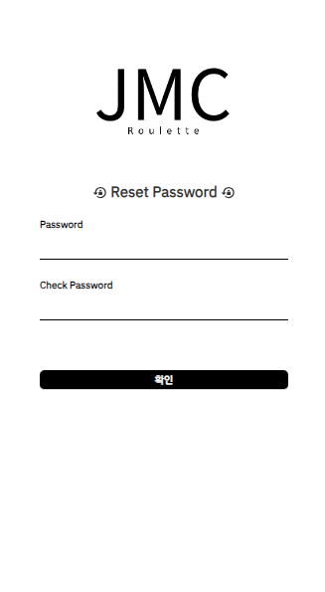
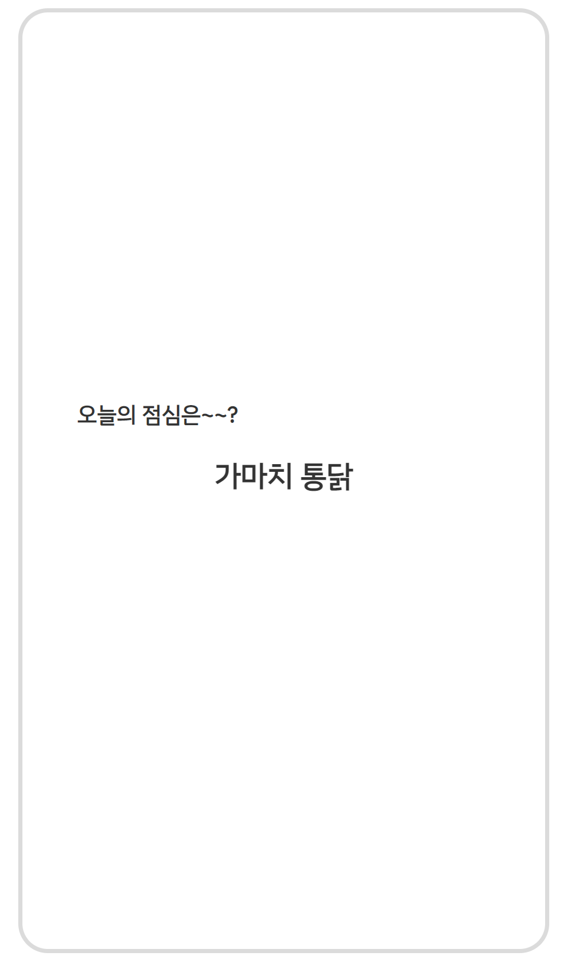
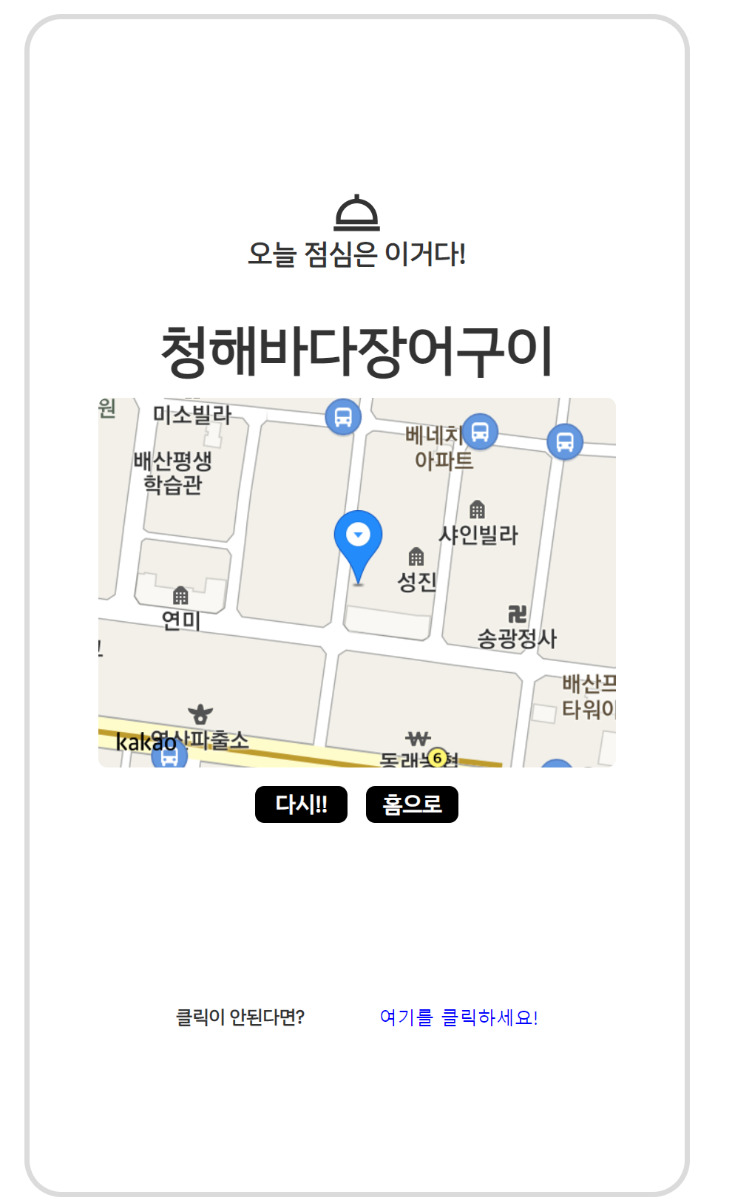
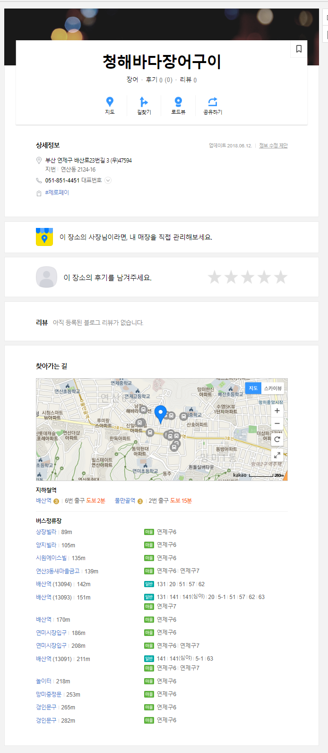
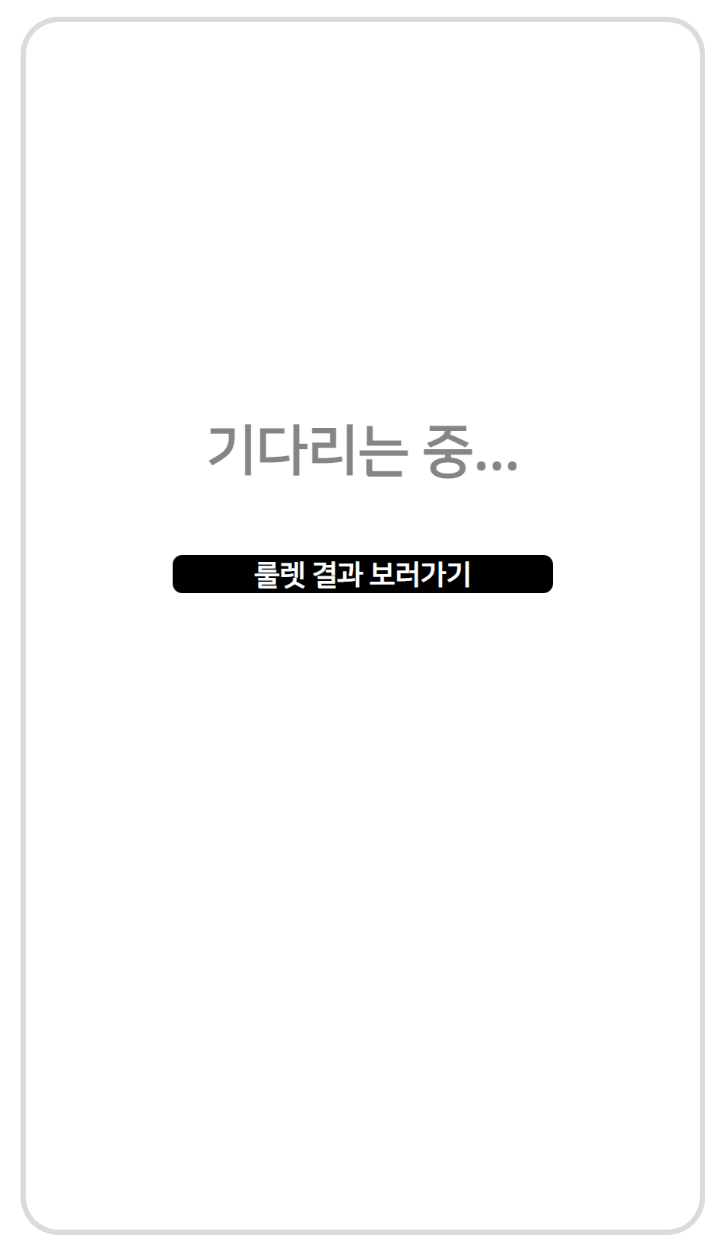
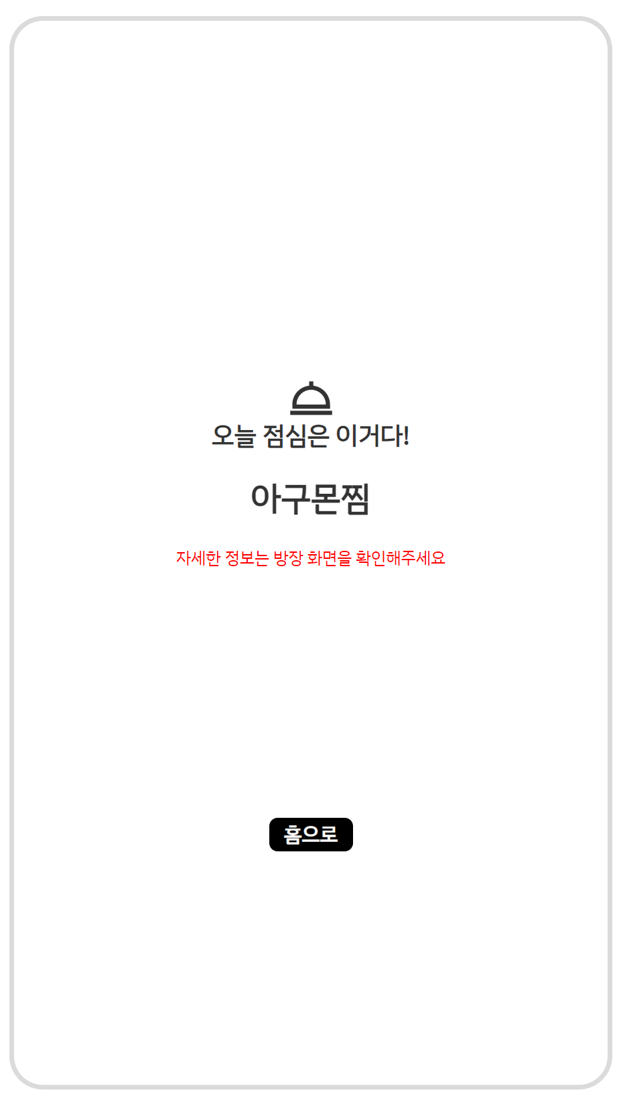

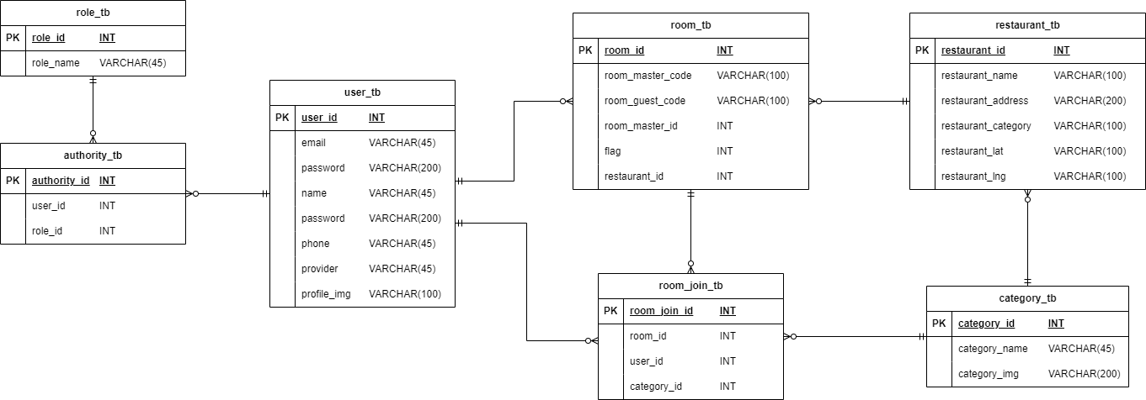
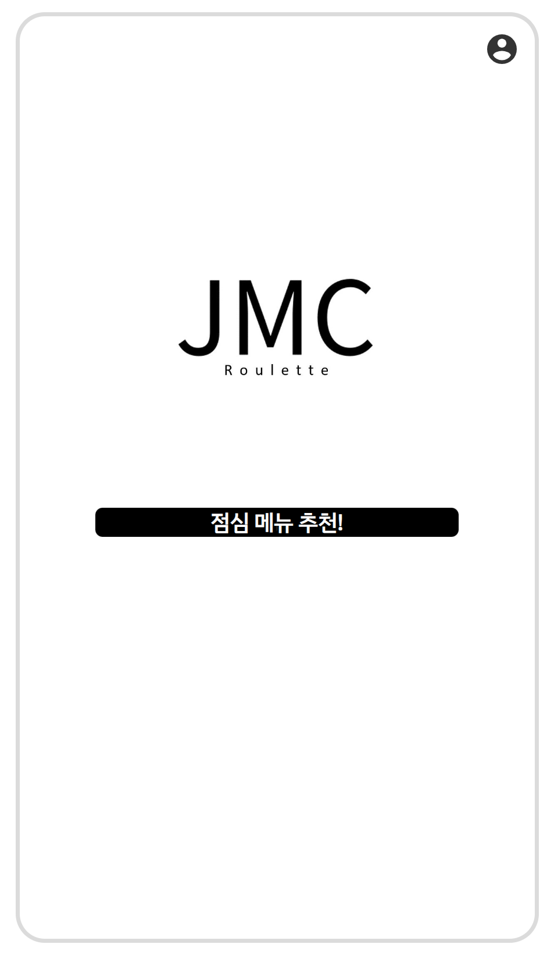
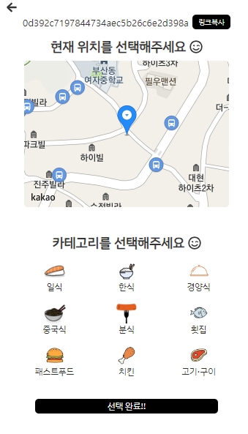
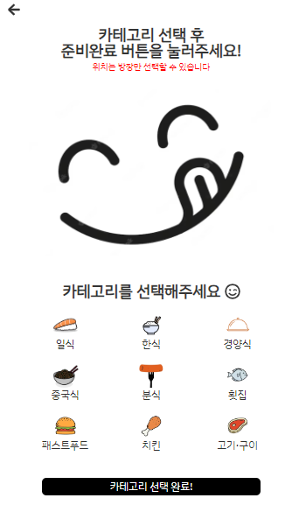
1팀 프로젝트 개요

프로젝트 설명/제목 | JMC
과정명 | 웹개발 정규과정
발표일 | 2023-06-07 |  | 담당강사 | 김준일 강사
팀원 & 담당파트 | (팀장) 박성진 | 로그인, 회원가입, 비밀번호찾기, 이메일 찾기 OAuth 기능 구현 음식점 데이터 전처리 및 정규화
 | 김재영 | 방장이 선택한 위치 기준 반경 500m 선택한 카테고리에 해당하는 음식점 룰렛 구현 방장과 게스트 및 비로그인 유저 룰렛, 결과 공유 페이지 구현 방장 방 퇴장 시 게스트 및 비로그인 유저 강제 퇴장 구현
 | 황창욱 | App전반 UX/UI 디자인 및 CSS 적용
 | 김종환 | 메인페이지와 방 입장, 퇴장 구현
컨셉 (하이픈 없음) | 친구 또는 지인과 점심 메뉴를 고르기 어려울 때, 현재 위치를 기반으로 무작위로 메뉴를 선택해주는 모바일 웹 사이트입니다.
기능 (하이픈 있음) | - 회원가입, 로그인, 아이디 찾기, 비밀번호 찾기 - 로그아웃, 비밀번호 변경, 회원탈퇴, 프로필 사진 변경 - 카테고리 선택, 카카오 맵 위치 기반, 링크로 초대 - 룰렛 돌리기, 카카오 Rest Api
특장점 (하이픈 있음) | - 비회원도 웹 사이트 사용가능 - 코드로 친구 초대 가능 - SNS 를 통해 회원가입/로그인 가능

사용기술 및 개발환경 (하이픈 있음) | - 개발환경 : windows10 - 개발도구 : SpringTools4, Visual Studio Code, MySQL - 개발언어 및 프레임워크 : Java(JDK 11), SpringBoot(2.6.6) - DB : MySQL

